상품제안서
알루미늄 듀얼 헤드셋 이어폰 스탠드 | 상품코드: S37660

 |  |  |  |  |  |  | 02-713-8555 | www.synergygift.co.kr
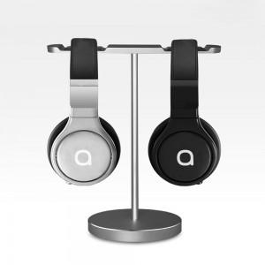

【상세/제작정보】

【인쇄/포장옵션】 | 레이저, 풀칼라 / 포장지포장

【공급단가】 | 수량 | 50~ | 100~ | 500~ | 1,000~ | 2,000~
*VAT별도 | 실버 | 15,360원 | 15,120원 | 14,770원 | 14,180원 | 13,590원
 | 티타늄 | 15,360원 | 15,120원 | 14,770원 | 14,180원 | 13,590원

【상품 URL】 | https://www.synergygift.co.kr:443/src/goods_detail.php?gdno=37660

